campione
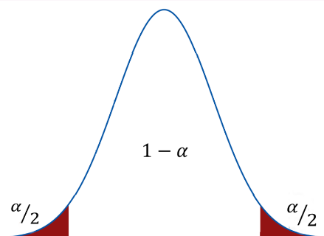
id | Sesso | Cittadinanza | Età
23342 | M | italiano | 42 | numerosità campionaria | 50
17065 | M | italiano | 58 | media campionaria età | 50.94
9054 | F | italiano | 73 | varianza popolazione età | 511.00
20914 | F | straniero | 62 | deviazione standard popolazione età | 22.61
35793 | F | straniero | 32 | standard error età | 3.20
28845 | F | straniero | 53 | confidenza | 0.95
31872 | M | straniero | 9 | alfa | 0.05
20722 | F | italiano | 54 | Z | 1.96
11937 | F | italiano | 58 | limite inferiore età | 44.674
23939 | M | italiano | 22 | limite superiore età | 57.206
35051 | M | straniero | 34
42274 | F | italiano | 46
7647 | F | italiano | 84
1140 | F | italiano | 50
12058 | M | italiano | 48
14790 | F | italiano | 59
40079 | F | straniero | 34
39575 | M | italiano | 2
35550 | F | straniero | 44
42408 | F | italiano | 46
2590 | F | italiano | 91
2899 | M | italiano | 81
2579 | F | italiano | 78
10489 | F | italiano | 69
30486 | F | straniero | 11
5467 | F | italiano | 47
14015 | M | italiano | 63
7078 | M | italiano | 81
7444 | M | italiano | 60
16719 | F | italiano | 47
18787 | F | italiano | 25
589 | F | italiano | 56
26147 | F | straniero | 24
5066 | F | italiano | 69
5373 | F | italiano | 79
5611 | F | italiano | 82
16535 | F | italiano | 55
14374 | M | italiano | 74
13758 | M | italiano | 73
17012 | M | italiano | 56
42370 | F | italiano | 0
30004 | M | italiano | 45
22841 | M | italiano | 19
18539 | M | italiano | 59
19409 | M | italiano | 66
15944 | F | italiano | 68
14844 | F | italiano | 32
33094 | F | italiano | 27
27532 | F | straniero | 52
25516 | F | straniero | 48

